тит
Министерство спорта Республики Хакасия
РО ООО "Союз пенсионеров России" по Республике Хакасия
Спартакиада пенсионеров Республики Хакасия

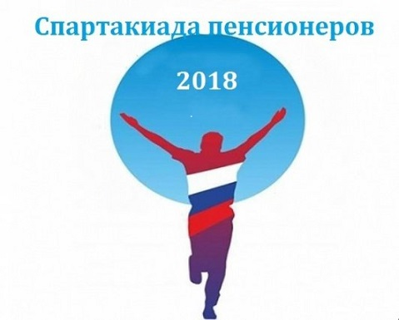

город Саяногорск
18-19 июля 2018 года

